Инструкция
1
Указать количество поставщиков

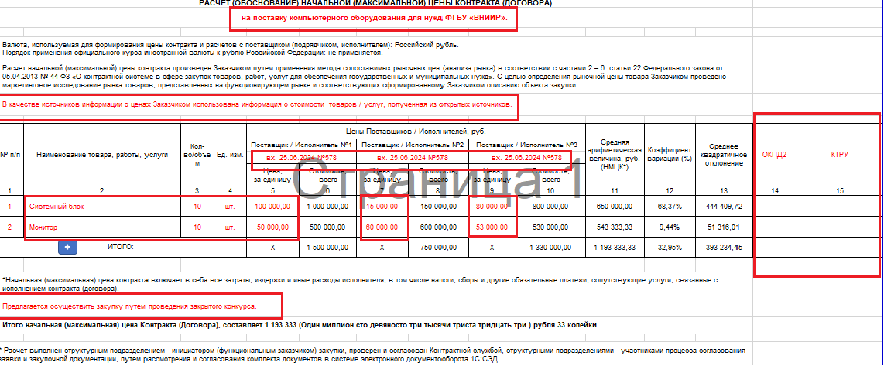
Заполняется вручную

2
Выбирается из выпадающего списка

Наименование товара, работы услуги; кол-ва/объем; ед.изм; цена за ед.измерения; документ дата, номер заполняется вручную

Заполняется вручную

3
Добавление пустой строки

4
Выбирается из выпадающего списка
Цена Контракта (Договора) проставляется автоматически в зависимости от выбранного способа проведения закупки

1
 |  | В случае необходимости ввода дополнительных столбцов "Постащик / Исполнитель", то для отражения в форме ставим в ячейку цифру соответствующего количества столбцов
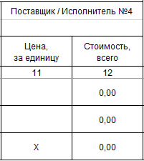

2
4
 | Источник информации о НМЦК |  | Предлагаемый способ закупки
 | [выберите позицию справочника] |  | [выберите позицию справочника]
 | В качестве источников информации о ценах Заказчиком использована информация о стоимости товаров / услуг, полученная от потенциальных поставщиков / исполнителей имеющих опыт поставки / оказания аналогичных товаров / услуг по предмету закупки в соответствии с размещенным в ЕИС запросом технико-коммерческих предложений. |  | Предлагается осуществить закупку у едниственного поставщика в соответствии со ст.93 Федерального закона от 05.04.2013 № 44-ФЗ "О контрактной системе в сфере закупок товаров, работ, услуг для обеспечения государственных и муниципальных нужд".
 | В качестве источников информации о ценах Заказчиком использована информация о стоимости товаров / услуг, полученная от потенциальных поставщиков / исполнителей имеющих опыт поставки / оказания аналогичных товаров / услуг по предмету закупки в соответствии с направленными Заказчиком запросами технико-коммерческих предложений. |  | Предлагается осуществить закупку у едниственного поставщика в соответствии Федеральным законом от 18.07.2011 № 223-ФЗ «О закупках товаров, работ, услуг отдельными видами юридических лиц» и Положением о о закупке товаров, работ, услуг для нужд ФГБУ "ВНИИР".
 | В качестве источников информации о ценах Заказчиком использована информация о стоимости товаров / услуг, полученная из открытых источников. |  | Предлагается осуществить закупку через Единого агрегатора торговли, созданного в соответствии с Распоряжением Правительства РФ № 824-р от 28.04.2018г. «О создании единого агрегатора торговли» для проведения закупок малого объема.
 |  |  | Предлагается осуществить закупку путем проведения закрытого аукциона.
 |  |  | Предлагается осуществить закупку путем проведения закрытого конкурса.

3
 |  | При нажатии на "+" добавляется пустая строка (при необходимости). Заполняются следующие столбцы: 2; 3; 4; 5; 7; 9; 11 (если кол-во Поставщиков > 3)
 |  | При нажатии на "-" удаляется строка (при необходимости). Для удаления строки необходимо стать на строку и нажать на значок "-" в строке ИТОГО

! ВНИМАНИЕ: в случае неправильного срабатывания кода (формулы), необходимо произвести переход с одной страницы на другую (перещелкнуть с листа НМЦК на лист Инструкция)

НМЦК
3 | количество поставщиков |  |  |  | 57,600.00 |  | 91800 |  | 78,000.00 |  |  | минимальная цена контракта | 57600 | 5 |  |  | 57,600.00
РАСЧЕТ (ОБОСНОВАНИЕ) НАЧАЛЬНОЙ (МАКСИМАЛЬНОЙ) ЦЕНЫ КОНТРАКТА (ДОГОВОРА)
Батарейка " Крона" |  |  |  |  |  |  |  |  |  |  |  |  |  |  | 1 | 2

Валюта, используемая для формирования цены контракта и расчетов с поставщиком (подрядчиком, исполнителем): Российский рубль. Порядок применения официального курса иностранной валюты к рублю Российской Федерации: не применяется.
Расчет начальной (максимальной) цены контракта произведен Заказчиком путем применения метода сопоставимых рыночных цен (анализа рынка) в соответствии с частями 2 – 6 статьи 22 Федерального закона от 05.04.2013 № 44-ФЗ «О контрактной системе в сфере закупок товаров, работ, услуг для обеспечения государственных и муниципальных нужд». С целью определения рыночной цены товара Заказчиком проведено маркетинговое исследование рынка товаров, представленных на функционирующем рынке и соответствующих сформированному Заказчиком описанию объекта закупки.
В качестве источников информации о ценах Заказчиком использована информация о стоимости товаров / услуг, полученная от потенциальных поставщиков / исполнителей имеющих опыт поставки / оказания аналогичных товаров / услуг по предмету закупки в соответствии с размещенным в ЕИС запросом технико-коммерческих предложений.

№ п/п | Наименование товара, работы, услуги | Кол-во/объем | Ед. изм. | Цены Поставщиков / Исполнителей, руб. |  |  |  |  |  | Средняя арифметическая величина за единицу, руб. | Коэффициент вариации (%) | Среднее квадратичное отклонение | НМЦК за единицу, руб. | Сумма НМЦК, руб.1* | ОКПД2 | КТРУ / ТРУ
 |  |  |  | Поставщик / Исполнитель №1 |  | Поставщик / Исполнитель №2 |  | Поставщик / Исполнитель №3
 |  |  |  | вх. от 25.05.2026 б/н с сайта |  | вх. от 25.05.2026 № б/н с сайта |  | вх. от 25.05.2026 № б/н с сайта
 |  |  |  | Цена, за единицу | Стоимость, всего | Цена, за единицу | Стоимость, всего | Цена, за единицу | Стоимость, всего
1 | 2 | 3 | 4 | 5 | 6 | 7 | 8 | 9 | 10 | 11 | 12 | 13 | 14 | 15 | 16 | 17
1 | Батарейка" Крона" | 200 | шт. | 288.00 | 57,600.00 | 459.00 | 91,800.00 | 390.00 | 78,000.00 | 379.00 | 22.70% | 86.03 | 288.00 | 57,600.00 | 27.20.11.000
+
-
ИТОГО: |  |  |  | 288.00 | 57,600.00 | 459.00 | 91,800.00 | 390.00 | 78,000.00 | 379.00 |  |  | 288.00 | 57,600.00
* Расчет начальной (максимальной) цены контракта выполнен в соответствии с Методическими рекомендациями (приказ Минэкономразвития России от 02.10.2013 № 567) методом сопоставимых рыночных цен с применением табличного редактора Microsoft Excel с учетом округления результата до 2 знаков после запятой.
1 Начальная (максимальная) цена контракта включает в себя все затраты, издержки и иные расходы исполнителя, в том числе налоги, сборы и другие обязательные платежи, сопутствующие услуги, связанные с исполнением контракта (договора).
Предлагается осуществить закупку:
в соответствии с Федеральным законом от 05.04.2013 N 44-ФЗ «О контрактной системе в сфере закупок товаров, работ, услуг для обеспечения государственных и муниципальных нужд»
закупка Березка-ЕАТ, созданный в соответствии с Распоряжением Правительства РФ от 28.04.2018 N 824-р

Расчет выполнен структурным подразделением - инициатором (функциональным заказчиком) закупки, проверен и согласован Контрактной службой, структурными подразделениями - участниками процесса согласования заявки и закупочной документации, путем рассмотрения и согласования комплекта документов в системе электронного документооборота 1С:СЭД.

